Rechtsformtest
Rechtsformtest

Die Wahl der passenden Rechtsform ist ein wichtiger Faktor für eine erfolgreiche Gründung. Wie so oft, gibt es
aber nicht die eine perfekt passende Rechtsform - es gilt, Vor- und Nachteile abzuwägen. Mit dem unserem
kostenfreien Tool helfen wir Ihnen, die optimalste Rechtsform zu finden. Wir wünschen Ihnen viel Erfolg!

Unsere Leitfragen |  | Ihre Antworten | Freiberufler | Einzelunternehmen (Kleingewerbe) | Einzelunternehmen (Eingetragener Kaufmann) | GbR | KG | OHG | UG | GmbH

1 | Ich möchte mein Unternehmen | Bitte auswählen | 0 | 0 | 0 | 0 | 0 | 0 | 0 | 0

2 | Ich möchte perspektifisch einen externen Investor | Bitte auswählen | 0 | 0 | 0 | 0 | 0 | 0 | 0 | 0
3 | Mein geplanter Jahresumsatz liegt voraussichtlich | Bitte auswählen | 0 | 0 | 0 | 0 | 0 | 0 | 0 | 0
4 | Die betriebliche Haftungsbeschränkung ist für mich | Bitte auswählen | 0 | 0 | 0 | 0 | 0 | 0 | 0 | 0
5 | Die Reputation der Rechtsform ist für meine Kunden und mich | Bitte auswählen | 0 | 0 | 0 | 0 | 0 | 0 | 0 | 0
6 | Die freie Wahl und der Schutz des Firmennamens sind mir | Bitte auswählen | 0 | 0 | 0 | 0 | 0 | 0 | 0 | 0
7 | Geringe Kosten für die Gründung sind für mich | Bitte auswählen | 0 | 0 | 0 | 0 | 0 | 0 | 0 | 0
8 | Geringe laufende Kosten (z.B. Buchführung) sind mir | Bitte auswählen | 0 | 0 | 0 | 0 | 0 | 0 | 0 | 0
 | Ergebnis |  | - | - | - | - | - | - | - | -

 | Gründungdauer & Kosten
 | Gründungsdauer |  | Kurz | Kurz | Mittel | Kurz | Mittel | Mittel | Lang | Lang
 | Höhe der Gründungkosten |  | Gering | Gering | Mittel | Gering | Mittel | Mittel | Hoch | Sehr hoch
 | Laufende Kosten |  | Gering | Gering | Mittel | Gering | Mittel | Mittel | Hoch | Hoch
 | Mindestkapital |  | 0 € | 0 € | 0 € | 0 € | 0 € | 0 € | 1 € | 12,500 €

Eher geeignet

Überblick
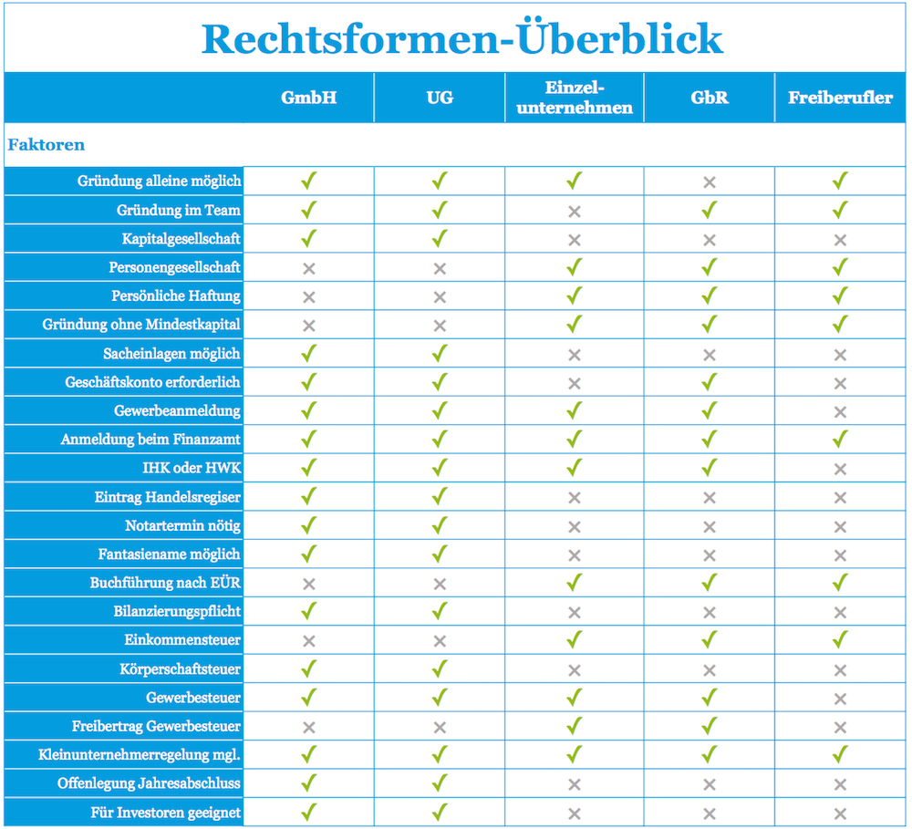
Überblick
Mit der nachfolgenden Infografik können Sie sich schnell einen Überblick zu den
verschiedenen Rechtsformen verschaffen.

Freiberufler
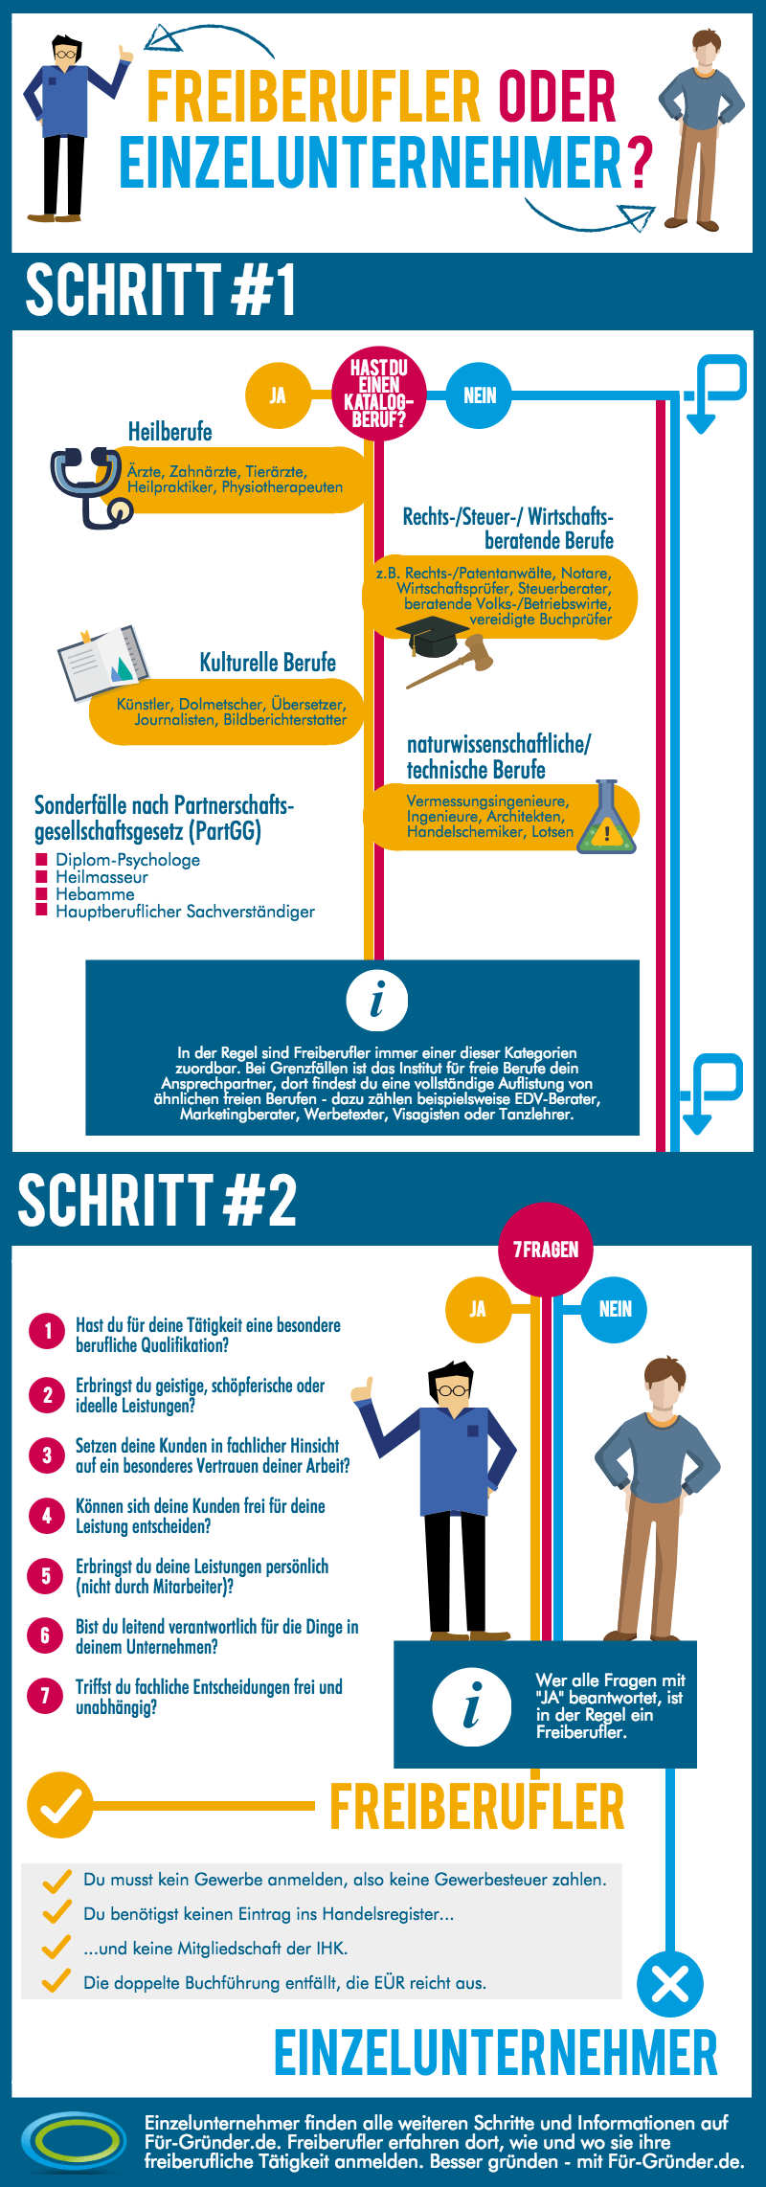
Freiberufler oder nicht?
Manchmal ist es gar nicht so einfach festzustellen, ob man Freiberufler oder Einzelunternehmer ist.
Die nachfolgende Grafik hilft Ihnen weiter!

Kapitalgesellschaften
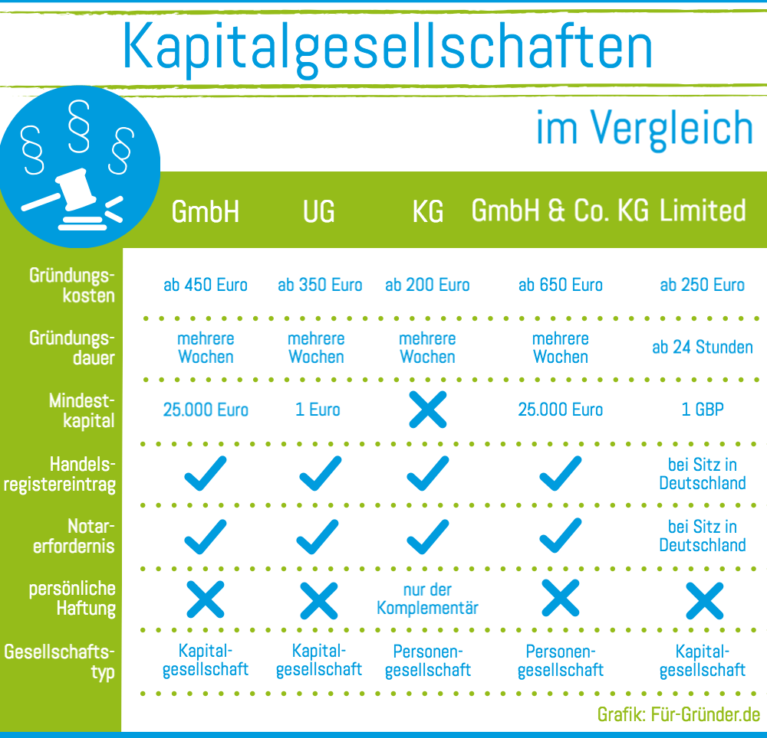
Kapitalgesellschaften
Die Wahl zwischen GmbH, UG und anderen Kapitalgesellschaften fällt zum Teil gar nicht so leicht. Deshalb haben wir
nachfolgende Infografik für Sie erstellt.

Personengesellschaften
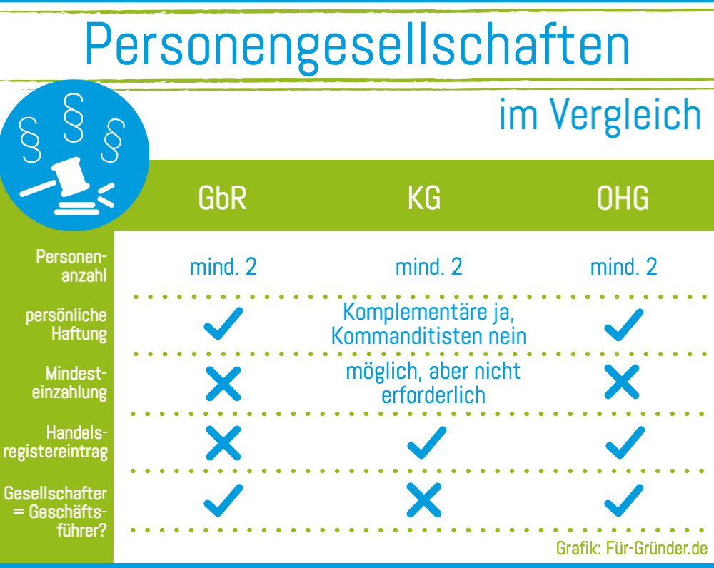
Personengesellschaften
Die Wahl zwischen GbR, KG und OHG fällt zum Teil gar nicht so leicht. Deshalb haben wir
nachfolgende Infografik für Sie erstellt.

